Sheet1
项目完成情况
 装饰装修工程施工进度计划表
未完成

已完成
项目总额 | ￥168,000 |  | 项目总数 | 13 |  | 项目完成数 | 9 | 4

序号 | 项目名称 | 项目说明 |  | 项目开始时间 | 项目完工时间 | 项目用时（天） | 是否完工 | 项目预算 | 项目负责人 | 备注
1 | 开工准备 |  |  | 2022-03-15 | 2022-03-18 | 3天 | 是 | 2000 | 大鹏
2 | 主体改拆 |  |  | 2022-03-18 | 2022-03-21 | 3天 | 是 | 10000 | 小莉
3 | 水电气改造 |  |  | 2022-03-20 | 2022-03-26 | 6天 | 是 | 8000 | 小美
4 | 贴砖 |  |  | 2022-03-25 | 2022-04-08 | 14天 | 是 | 25000 | 大壮
5 | 木工（垭口等） |  |  | 2022-04-02 | 2022-04-10 | 8天 | 是 | 18000 | 小菲
6 | 刷墙漆或贴壁纸 |  |  | 2022-04-05 | 2022-04-25 | 20天 | 是 | 15000 | 小海
7 | 安装插座面板 |  |  | 2022-04-15 | 2022-04-26 | 11天 | 是 | 3000 | 小孟
8 | 厨卫吊顶、橱柜 |  |  | 2022-04-22 | 2022-04-27 | 5天 | 是 | 20000 | 小丽
9 | 安装成品门 |  |  | 2022-04-23 | 2022-04-29 | 6天 | 是 | 5000 | 大壮
10 | 安装灯具、卫浴五金件 |  |  | 2022-05-02 | 2022-05-20 | 18天 | 否 | 10000 | 小菲
11 | 开荒保洁 |  |  | 2022-05-21 | 2022-05-25 | 4天 | 否 | 1000 | 小海
12 | 家具、家电、窗帘、床品 |  |  | 2022-05-26 | 2022-05-31 | 5天 | 否 | 50000 | 小孟
13 | 竣工验收 |  |  | 2022-06-01 | 2022-06-03 | 2天 | 否 | 1000 | 小美
 |  |  |  |  |  |  |  | 168000
 | 计划开始时间 | 持续天数
开工准备 | 44247 | 13
主体改拆 | 44265 | 9
水电气改造 | 44276 | 6
贴砖 | 44256 | 9
木工（垭口等） | 44267 | 8
刷墙漆或贴壁纸 | 44276 | 7
安装插座面板 | 44287 | 7
厨卫吊顶、橱柜 | 44298 | 11
安装成品门 | 44312 | 9
安装灯具、卫浴五金件 | 44326 | 2
开荒保洁 | 44331 | 12
家具、家电、窗帘、床品 | 44345 | 7
竣工验收 | 44355 | 2

 | 竣工验收

Sheet2
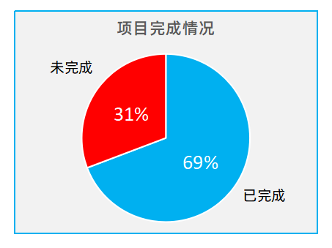
稻壳儿表格模板使用说明
（本页为说明页，用户使用模板时可删除本页内容）

中文｜阿里巴巴普惠体 Medium
阿里巴巴普惠体 Medium
中文｜阿里巴巴普惠体
阿里巴巴普惠体
02
字体说明
英文｜字体名称
无
01
基础操作指南

· 如何撤销工作表保护？
1、选中对应工作表。
2、点击：「审阅---撤销工作表」保护。

中文｜阿里巴巴普惠体 Heavy
阿里巴巴普惠体 Heavy
· 如何增加行数？
1、选中最后一行，鼠标放在选中区域右下角。
2、当鼠标箭头变成黑色十字形时，点击鼠标左键下拉即可。



【说明】
模板中使用的字体仅限于个人学习、研究或欣赏目的使用，如需商用请您自行向版权方购买、获取商用版权。
· 表格信息如何录用。
1、“项目用时”带公式统计自动生成。
2、其余信息需手动输入。

03
素材说明
图片：
无。
素材：
模板中使用的图标来源于【稻壳图标】，该图片具有CC0共享协议，您可在遵循CC0共享协议的情况下使用。

· 报表如何使用。
1、以下数据报表和图表，在录入信息后自动统计生成。

